Sheet1
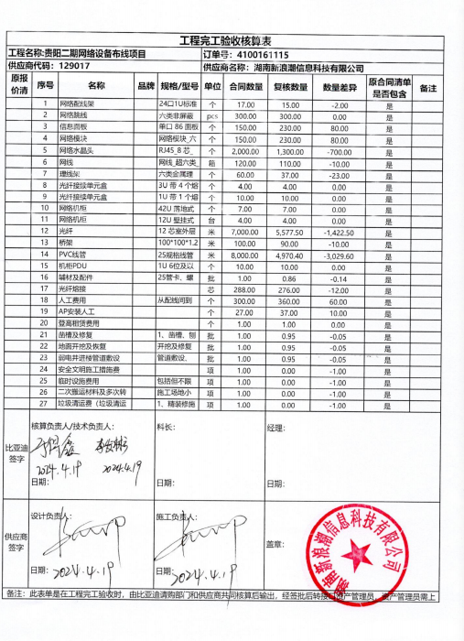
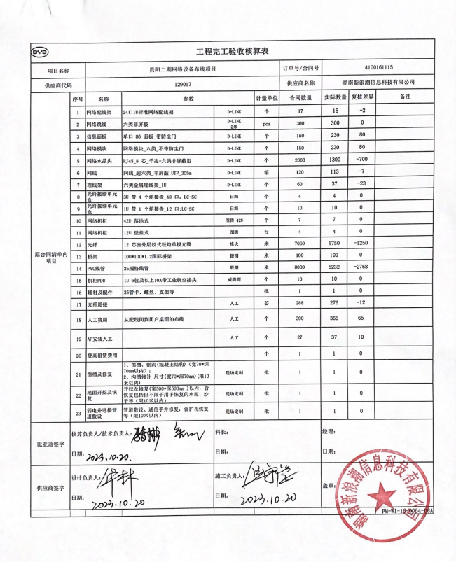
贵阳二期网络通信系统集成安装工程
编号 | 物料名称 | 品牌 | 类型-规格 | 单位 | 数量 | 单价 （未税） | 小计 （未税） | 验收数量 | 实际施工数量 | 金额
1 | 网络配线架 | D-LINK | 24口1U标准网络配线架 | 个 | 17 | 5 | 85 | 15 | 15 | 75
2 | 网络跳线 | D-LINK 2米 | 六类非屏蔽 | 个 | 300 |  | 0 | 300 |  | 0
3 | 信息面板 | D-LINK | 单口 86 面板_带防尘门 | 个 | 150 |  | 0 | 230 |  | 0
4 | 网络模块 | D-LINK | 网络模块_六类_不带防尘门 | 箱 | 150 | 3 | 450 | 230 | 230 | 690
5 | 网络水晶头 | D-LINK | RJ45_8 芯_千兆-六类非屏蔽型 | 个 | 2000 |  | 0 | 1300 |  | 0
6 | 网线 | D-LINK | 网线_超六类_非屏蔽 UTP_305m | 个 | 120 |  | 0 | 113 |  | 0
7 | 理线架 | D-LINK | 六类金属理线架_1U | 个 | 60 |  | 0 | 37 | 37 | 0
8 | 光纤接续单元盒 | 日海 | 3U 带 4 个熔接盘_48 口，LC-SC | 个 | 4 |  | 0 | 4 |  | 0
9 | 光纤接续单元盒 | 日海 | 1U 带 1 个熔接盘_12 口;LC-SC | 台 | 10 |  | 0 | 10 |  | 0
10 | 网络机柜 | 图腾 42U | 42U | 米 | 7 | 100 | 700 | 7 | 7 | 700
11 | 网络机柜 | 图腾 | 12U 壁挂式 | 米 | 4 | 100 | 400 | 4 | 4 | 400
12 | 光纤 | 烽火 | 12 芯室外层绞式轻铠单模光缆 | 个 | 7000 | 2 | 14000 | 5750 | 5750 | 11500
13 | 桥架 | 振明 | 100*100*1.2国际桥架 | 米 | 100 | 20 | 2000 | 100 | 100 | 2000
14 | PVC线管 | 联塑 | 25规格线管 | 米 | 8000 | 2 | 16000 | 5232 | 3232 | 6464
15 | 机柜PDU | 威腾源 | 1U 6位及以上10A带工业航空接头 | 米 | 10 | 40 | 400 | 10 | 10 | 400
16 | 辅材及配件 |  | 25管卡、螺丝、支架等 | 芯 | 1 |  | 0 | 1 |  | 0
17 | 光纤熔接 | 人工 |  | 个 | 288 | 8 | 2304 | 276 | 276 | 2208
18 | 人工费用 | 人工 | 办公室 | 个 | 300 | 80 | 24000 | 365 | 104 | 8320
 | 人工费用 | 人工 | 工厂区 | 个 |  | 108 |  |  | 224 | 24192
19 | AP安装人工 | 人工 | （含布线） | 个 | 27 | 200 | 5400 | 37 | 37 | 7400
20 | 凿槽及修复 | 现场定制 | 1、凿槽、刨沟(混凝土结构)（宽70*深70mm以内）； 2、沟槽修补 尺寸(宽70*深70mm)(限10米以内) | 批 | 1 |  |  | 1 | 1 | 0
21 | 地面开挖及恢复 | 现场定制 | 开挖及修复(宽500*深500mm )以内，含恢复包括但不限于用于恢复的水泥、沙子等（限10米以内） | 批 | 1 |  |  | 1 | 1 | 0
22 | 弱电井进楼管道敷设 | 现场定制 | 管道敷设、通信手井修复，含扩孔恢复等（限10米以内） | 根 | 1 |  | 0 | 1 | 1 | 0
 |  |  |  |  |  |  | 65739 |  |  | 64349

 |  |  |  |  |  |  |  |  | 按80%结初验款 | 51479
 |  |  |  |  |  |  |  |  | 已付金额 | 10000 | （进场款）
 |  |  |  |  |  |  |  |  | 本次结算 | 41479

 |  |  |  |  |  |  |  |  | 房屋补贴： | 5000 | （实际施工两个月：8月-10月，2500*2另走报销）

 |  |  |  |  |  |  |  |  | 初验款 | 64349
 |  |  |  |  |  |  |  |  | 最终验收款 | 62612 | （后勤验收扣减2.7%，按初验版*0.973计算）
 |  |  |  |  |  |  |  |  | 质保金 | 3131
 |  |  |  |  |  |  |  |  | 本次支付验收款 | 8002 | （扣除质保金）

